RP (07)
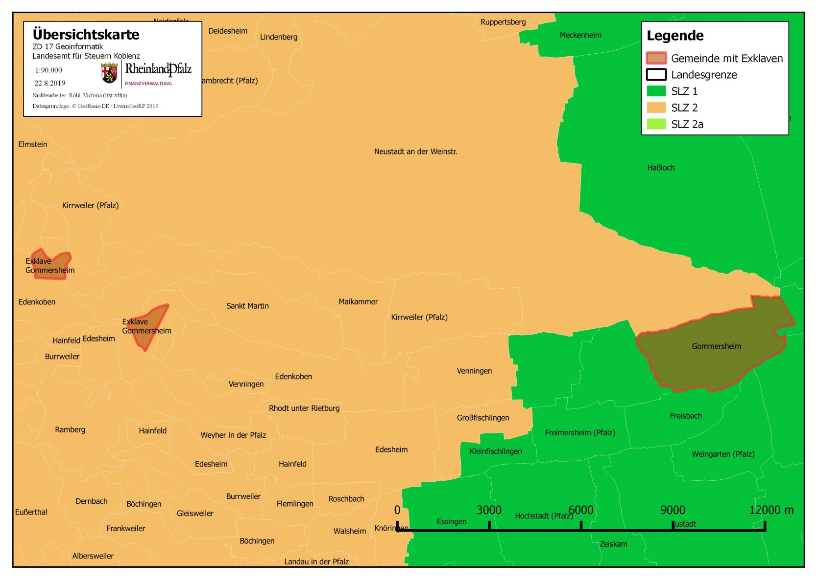
Land | Landkreis | Gemeinde-schlüssel | Gemeinde | Schneelastzone | Fußnote(n)
RP | Koblenz | 07111000 | Koblenz | 1 |  | Übersicht zu den Exklaven
RP | Ahrweiler | 07131001 | Adenau | 2
RP | Ahrweiler | 07131002 | Ahrbrück | 2
RP | Ahrweiler | 07131003 | Altenahr | 2
RP | Ahrweiler | 07131004 | Antweiler | 2
RP | Ahrweiler | 07131005 | Aremberg | 2
RP | Ahrweiler | 07131006 | Bad Breisig | 1
RP | Ahrweiler | 07131007 | Bad Neuenahr-Ahrweiler | 1
RP | Ahrweiler | 07131008 | Barweiler | 2
RP | Ahrweiler | 07131009 | Bauler | 2
RP | Ahrweiler | 07131011 | Berg | 2
RP | Ahrweiler | 07131014 | Brohl-Lützing | 1
RP | Ahrweiler | 07131015 | Dankerath | 2
RP | Ahrweiler | 07131016 | Dedenbach | 2
RP | Ahrweiler | 07131017 | Dernau | 2
RP | Ahrweiler | 07131018 | Dorsel | 2
RP | Ahrweiler | 07131021 | Eichenbach | 2
RP | Ahrweiler | 07131022 | Fuchshofen | 2
RP | Ahrweiler | 07131025 | Gönnersdorf | 1
RP | Ahrweiler | 07131026 | Harscheid | 2
RP | Ahrweiler | 07131027 | Heckenbach | 2
RP | Ahrweiler | 07131028 | Herschbroich | 2
RP | Ahrweiler | 07131029 | Hönningen | 2
RP | Ahrweiler | 07131030 | Hoffeld | 2
RP | Ahrweiler | 07131032 | Honerath | 2
RP | Ahrweiler | 07131033 | Hümmel | 2
RP | Ahrweiler | 07131034 | Insul | 2
RP | Ahrweiler | 07131036 | Kalenborn | 2
RP | Ahrweiler | 07131037 | Kaltenborn | 2
RP | Ahrweiler | 07131039 | Kesseling | 2
RP | Ahrweiler | 07131040 | Kirchsahr | 2
RP | Ahrweiler | 07131041 | Königsfeld | 1
RP | Ahrweiler | 07131042 | Kottenborn | 2
RP | Ahrweiler | 07131044 | Leimbach | 2
RP | Ahrweiler | 07131047 | Lind | 2
RP | Ahrweiler | 07131049 | Mayschoß | 2
RP | Ahrweiler | 07131050 | Meuspath | 2
RP | Ahrweiler | 07131051 | Müllenbach | 2
RP | Ahrweiler | 07131052 | Müsch | 2
RP | Ahrweiler | 07131054 | Niederdürenbach | 2
RP | Ahrweiler | 07131055 | Niederzissen | 1
RP | Ahrweiler | 07131058 | Nürburg | 2
RP | Ahrweiler | 07131059 | Oberdürenbach | 2
RP | Ahrweiler | 07131060 | Oberzissen | 2
RP | Ahrweiler | 07131062 | Ohlenhard | 2
RP | Ahrweiler | 07131065 | Pomster | 2
RP | Ahrweiler | 07131066 | Quiddelbach | 2
RP | Ahrweiler | 07131068 | Rech | 2
RP | Ahrweiler | 07131069 | Reifferscheid | 2
RP | Ahrweiler | 07131070 | Remagen | 1
RP | Ahrweiler | 07131072 | Rodder | 2
RP | Ahrweiler | 07131073 | Schalkenbach | 2
RP | Ahrweiler | 07131074 | Schuld | 2
RP | Ahrweiler | 07131075 | Senscheid | 2
RP | Ahrweiler | 07131076 | Sierscheid | 2
RP | Ahrweiler | 07131077 | Sinzig | 1
RP | Ahrweiler | 07131079 | Trierscheid | 2
RP | Ahrweiler | 07131081 | Waldorf | 1
RP | Ahrweiler | 07131082 | Wershofen | 2
RP | Ahrweiler | 07131083 | Wiesemscheid | 2
RP | Ahrweiler | 07131084 | Wimbach | 2
RP | Ahrweiler | 07131085 | Winnerath | 2
RP | Ahrweiler | 07131086 | Wirft | 2
RP | Ahrweiler | 07131090 | Grafschaft | 1
RP | Ahrweiler | 07131201 | Brenk | 2
RP | Ahrweiler | 07131202 | Burgbrohl | 1
RP | Ahrweiler | 07131204 | Galenberg | 2
RP | Ahrweiler | 07131205 | Glees | 2
RP | Ahrweiler | 07131206 | Hohenleimbach | 2
RP | Ahrweiler | 07131208 | Spessart | 2
RP | Ahrweiler | 07131209 | Wassenach | 1
RP | Ahrweiler | 07131210 | Wehr | 2
RP | Ahrweiler | 07131211 | Weibern | 2
RP | Ahrweiler | 07131501 | Dümpelfeld | 2
RP | Ahrweiler | 07131502 | Kempenich | 2
RP | Altenkirchen (Westerwald) | 07132001 | Almersbach | 2
RP | Altenkirchen (Westerwald) | 07132002 | Alsdorf | 2a
RP | Altenkirchen (Westerwald) | 07132004 | Bachenberg | 2
RP | Altenkirchen (Westerwald) | 07132005 | Berzhausen | 2
RP | Altenkirchen (Westerwald) | 07132006 | Betzdorf | 2a
RP | Altenkirchen (Westerwald) | 07132007 | Birkenbeul | 2
RP | Altenkirchen (Westerwald) | 07132008 | Birken-Honigsessen | 2a
RP | Altenkirchen (Westerwald) | 07132009 | Birnbach | 2
RP | Altenkirchen (Westerwald) | 07132010 | Bitzen | 2a
RP | Altenkirchen (Westerwald) | 07132011 | Mittelhof | 2a
RP | Altenkirchen (Westerwald) | 07132012 | Brachbach | 2a
RP | Altenkirchen (Westerwald) | 07132013 | Breitscheidt | 2
RP | Altenkirchen (Westerwald) | 07132014 | Bruchertseifen | 2
RP | Altenkirchen (Westerwald) | 07132015 | Bürdenbach | 2
RP | Altenkirchen (Westerwald) | 07132016 | Burglahr | 2
RP | Altenkirchen (Westerwald) | 07132017 | Busenhausen | 2
RP | Altenkirchen (Westerwald) | 07132018 | Daaden | 2a
RP | Altenkirchen (Westerwald) | 07132019 | Derschen | 2a
RP | Altenkirchen (Westerwald) | 07132020 | Dickendorf | 2a
RP | Altenkirchen (Westerwald) | 07132022 | Eichelhardt | 2
RP | Altenkirchen (Westerwald) | 07132023 | Eichen | 2
RP | Altenkirchen (Westerwald) | 07132024 | Elben | 2a
RP | Altenkirchen (Westerwald) | 07132025 | Elkenroth | 2a
RP | Altenkirchen (Westerwald) | 07132026 | Emmerzhausen | 2a
RP | Altenkirchen (Westerwald) | 07132027 | Ersfeld | 2
RP | Altenkirchen (Westerwald) | 07132028 | Etzbach | 2
RP | Altenkirchen (Westerwald) | 07132029 | Eulenberg | 1
RP | Altenkirchen (Westerwald) | 07132030 | Fensdorf | 2a
RP | Altenkirchen (Westerwald) | 07132031 | Fiersbach | 2
RP | Altenkirchen (Westerwald) | 07132032 | Flammersfeld | 2
RP | Altenkirchen (Westerwald) | 07132033 | Fluterschen | 2
RP | Altenkirchen (Westerwald) | 07132034 | Forst | 2a
RP | Altenkirchen (Westerwald) | 07132035 | Forstmehren | 2
RP | Altenkirchen (Westerwald) | 07132036 | Friedewald | 2a
RP | Altenkirchen (Westerwald) | 07132037 | Friesenhagen | 2a
RP | Altenkirchen (Westerwald) | 07132038 | Fürthen | 2
RP | Altenkirchen (Westerwald) | 07132039 | Gebhardshain | 2a
RP | Altenkirchen (Westerwald) | 07132040 | Gieleroth | 2
RP | Altenkirchen (Westerwald) | 07132041 | Giershausen | 2
RP | Altenkirchen (Westerwald) | 07132042 | Grünebach | 2a
RP | Altenkirchen (Westerwald) | 07132043 | Güllesheim | 2
RP | Altenkirchen (Westerwald) | 07132044 | Hamm (Sieg) | 2
RP | Altenkirchen (Westerwald) | 07132045 | Harbach | 2a
RP | Altenkirchen (Westerwald) | 07132046 | Hasselbach | 2
RP | Altenkirchen (Westerwald) | 07132047 | Helmenzen | 2
RP | Altenkirchen (Westerwald) | 07132048 | Helmeroth | 2
RP | Altenkirchen (Westerwald) | 07132049 | Hemmelzen | 2
RP | Altenkirchen (Westerwald) | 07132050 | Herdorf | 2a
RP | Altenkirchen (Westerwald) | 07132051 | Heupelzen | 2
RP | Altenkirchen (Westerwald) | 07132052 | Hilgenroth | 2
RP | Altenkirchen (Westerwald) | 07132053 | Hirz-Maulsbach | 2
RP | Altenkirchen (Westerwald) | 07132054 | Hövels | 2a
RP | Altenkirchen (Westerwald) | 07132055 | Horhausen (Westerwald) | 2
RP | Altenkirchen (Westerwald) | 07132056 | Idelberg | 2
RP | Altenkirchen (Westerwald) | 07132057 | Ingelbach | 2
RP | Altenkirchen (Westerwald) | 07132058 | Isert | 2
RP | Altenkirchen (Westerwald) | 07132059 | Kausen | 2a
RP | Altenkirchen (Westerwald) | 07132060 | Kescheid | 2
RP | Altenkirchen (Westerwald) | 07132061 | Kettenhausen | 2
RP | Altenkirchen (Westerwald) | 07132062 | Kircheib | 2
RP | Altenkirchen (Westerwald) | 07132063 | Kirchen (Sieg) | 2a
RP | Altenkirchen (Westerwald) | 07132064 | Kraam | 2
RP | Altenkirchen (Westerwald) | 07132065 | Krunkel | 1
RP | Altenkirchen (Westerwald) | 07132066 | Malberg | 2a
RP | Altenkirchen (Westerwald) | 07132067 | Mammelzen | 2
RP | Altenkirchen (Westerwald) | 07132068 | Mauden | 2a
RP | Altenkirchen (Westerwald) | 07132069 | Mehren | 2
RP | Altenkirchen (Westerwald) | 07132070 | Michelbach (Westerwald) | 2
RP | Altenkirchen (Westerwald) | 07132071 | Molzhain | 2a
RP | Altenkirchen (Westerwald) | 07132072 | Mudersbach | 2a
RP | Altenkirchen (Westerwald) | 07132073 | Nauroth | 2a
RP | Altenkirchen (Westerwald) | 07132074 | Neitersen | 2
RP | Altenkirchen (Westerwald) | 07132075 | Niederdreisbach | 2a
RP | Altenkirchen (Westerwald) | 07132076 | Niederfischbach | 2a
RP | Altenkirchen (Westerwald) | 07132077 | Niederirsen | 2
RP | Altenkirchen (Westerwald) | 07132078 | Niedersteinebach | 2
RP | Altenkirchen (Westerwald) | 07132079 | Nisterberg | 2a
RP | Altenkirchen (Westerwald) | 07132080 | Katzwinkel (Sieg) | 2a
RP | Altenkirchen (Westerwald) | 07132081 | Obererbach (Westerwald) | 2
RP | Altenkirchen (Westerwald) | 07132082 | Oberirsen | 2
RP | Altenkirchen (Westerwald) | 07132083 | Oberlahr | 2
RP | Altenkirchen (Westerwald) | 07132084 | Obernau | 2
RP | Altenkirchen (Westerwald) | 07132085 | Obersteinebach | 1
RP | Altenkirchen (Westerwald) | 07132086 | Oberwambach | 2
RP | Altenkirchen (Westerwald) | 07132087 | Ölsen | 2
RP | Altenkirchen (Westerwald) | 07132088 | Orfgen | 2
RP | Altenkirchen (Westerwald) | 07132089 | Peterslahr | 2
RP | Altenkirchen (Westerwald) | 07132090 | Pleckhausen | 2
RP | Altenkirchen (Westerwald) | 07132091 | Pracht | 2
RP | Altenkirchen (Westerwald) | 07132092 | Racksen | 2
RP | Altenkirchen (Westerwald) | 07132093 | Reiferscheid | 2
RP | Altenkirchen (Westerwald) | 07132094 | Rettersen | 2
RP | Altenkirchen (Westerwald) | 07132095 | Rosenheim (Lkr. Altenkirchen) | 2a
RP | Altenkirchen (Westerwald) | 07132096 | Roth | 2
RP | Altenkirchen (Westerwald) | 07132097 | Rott | 2
RP | Altenkirchen (Westerwald) | 07132098 | Scheuerfeld | 2a
RP | Altenkirchen (Westerwald) | 07132099 | Schöneberg | 2
RP | Altenkirchen (Westerwald) | 07132100 | Schürdt | 2
RP | Altenkirchen (Westerwald) | 07132101 | Schutzbach | 2a
RP | Altenkirchen (Westerwald) | 07132102 | Seelbach bei Hamm (Sieg) | 2
RP | Altenkirchen (Westerwald) | 07132103 | Seelbach (Westerwald) | 2
RP | Altenkirchen (Westerwald) | 07132104 | Seifen | 2
RP | Altenkirchen (Westerwald) | 07132105 | Selbach (Sieg) | 2a
RP | Altenkirchen (Westerwald) | 07132106 | Sörth | 2
RP | Altenkirchen (Westerwald) | 07132107 | Steinebach/Sieg | 2a
RP | Altenkirchen (Westerwald) | 07132108 | Steineroth | 2a
RP | Altenkirchen (Westerwald) | 07132109 | Stürzelbach | 2
RP | Altenkirchen (Westerwald) | 07132110 | Volkerzen | 2
RP | Altenkirchen (Westerwald) | 07132111 | Wallmenroth | 2a
RP | Altenkirchen (Westerwald) | 07132112 | Walterschen | 2
RP | Altenkirchen (Westerwald) | 07132113 | Weitefeld | 2a
RP | Altenkirchen (Westerwald) | 07132114 | Werkhausen | 2
RP | Altenkirchen (Westerwald) | 07132115 | Weyerbusch | 2
RP | Altenkirchen (Westerwald) | 07132116 | Willroth | 2
RP | Altenkirchen (Westerwald) | 07132117 | Wissen | 2a
RP | Altenkirchen (Westerwald) | 07132118 | Wölmersen | 2
RP | Altenkirchen (Westerwald) | 07132119 | Ziegenhain | 2
RP | Altenkirchen (Westerwald) | 07132201 | Berod bei Hachenburg | 2
RP | Altenkirchen (Westerwald) | 07132501 | Altenkirchen (Westerwald) | 2
RP | Bad Kreuznach | alle | alle | 2
RP | Birkenfeld | alle | alle | 2
RP | Cochem-Zell | alle | alle | 2
RP | Mayen-Koblenz | 07137001 | Acht | 2
RP | Mayen-Koblenz | 07137003 | Andernach | 1
RP | Mayen-Koblenz | 07137004 | Anschau | 2
RP | Mayen-Koblenz | 07137006 | Arft | 2
RP | Mayen-Koblenz | 07137007 | Baar | 2
RP | Mayen-Koblenz | 07137008 | Bell | 2
RP | Mayen-Koblenz | 07137011 | Bermel | 2
RP | Mayen-Koblenz | 07137014 | Boos | 2
RP | Mayen-Koblenz | 07137019 | Ditscheid | 2
RP | Mayen-Koblenz | 07137023 | Einig | 2
RP | Mayen-Koblenz | 07137025 | Ettringen | 2
RP | Mayen-Koblenz | 07137027 | Gappenach | 2
RP | Mayen-Koblenz | 07137029 | Gering | 2
RP | Mayen-Koblenz | 07137030 | Gierschnach | 2
RP | Mayen-Koblenz | 07137034 | Hausten | 2
RP | Mayen-Koblenz | 07137035 | Herresbach | 2
RP | Mayen-Koblenz | 07137036 | Hirten | 2
RP | Mayen-Koblenz | 07137041 | Kalt | 2
RP | Mayen-Koblenz | 07137043 | Kehrig | 2
RP | Mayen-Koblenz | 07137048 | Kerben | 2
RP | Mayen-Koblenz | 07137049 | Kirchwald | 2
RP | Mayen-Koblenz | 07137053 | Kollig | 2
RP | Mayen-Koblenz | 07137055 | Kottenheim | 2
RP | Mayen-Koblenz | 07137056 | Kretz | 1
RP | Mayen-Koblenz | 07137057 | Kruft | 2
RP | Mayen-Koblenz | 07137060 | Langenfeld | 2
RP | Mayen-Koblenz | 07137061 | Langscheid | 2
RP | Mayen-Koblenz | 07137063 | Lind | 2
RP | Mayen-Koblenz | 07137065 | Lonnig | 2
RP | Mayen-Koblenz | 07137066 | Luxem | 2
RP | Mayen-Koblenz | 07137068 | Mayen | 2
RP | Mayen-Koblenz | 07137069 | Mendig | 2
RP | Mayen-Koblenz | 07137070 | Mertloch | 2
RP | Mayen-Koblenz | 07137074 | Monreal | 2
RP | Mayen-Koblenz | 07137077 | Münk | 2
RP | Mayen-Koblenz | 07137079 | Nachtsheim | 2
RP | Mayen-Koblenz | 07137080 | Naunheim | 2
RP | Mayen-Koblenz | 07137081 | Nickenich | 1
RP | Mayen-Koblenz | 07137086 | Ochtendung | 2
RP | Mayen-Koblenz | 07137087 | Pillig | 2
RP | Mayen-Koblenz | 07137088 | Plaidt | 1
RP | Mayen-Koblenz | 07137089 | Polch | 2
RP | Mayen-Koblenz | 07137092 | Reudelsterz | 2
RP | Mayen-Koblenz | 07137093 | Rieden | 2
RP | Mayen-Koblenz | 07137095 | Rüber | 2
RP | Mayen-Koblenz | 07137096 | Saffig | 1
RP | Mayen-Koblenz | 07137097 | Sankt Johann | 2
RP | Mayen-Koblenz | 07137099 | Siebenbach | 2
RP | Mayen-Koblenz | 07137101 | Thür | 2
RP | Mayen-Koblenz | 07137102 | Trimbs | 2
RP | Mayen-Koblenz | 07137105 | Virneburg | 2
RP | Mayen-Koblenz | 07137106 | Volkesfeld | 2
RP | Mayen-Koblenz | 07137110 | Weiler | 2
RP | Mayen-Koblenz | 07137112 | Welling | 2
RP | Mayen-Koblenz | 07137113 | Welschenbach | 2
RP | Mayen-Koblenz | 07137114 | Wierschem | 2
RP | Mayen-Koblenz | 07137201 | Alken | 2
RP | Mayen-Koblenz | 07137202 | Bassenheim | 1
RP | Mayen-Koblenz | 07137203 | Bendorf | 1
RP | Mayen-Koblenz | 07137204 | Brey | 1
RP | Mayen-Koblenz | 07137205 | Brodenbach | 2
RP | Mayen-Koblenz | 07137206 | Burgen | 2
RP | Mayen-Koblenz | 07137207 | Dieblich | 1
RP | Mayen-Koblenz | 07137208 | Hatzenport | 2
RP | Mayen-Koblenz | 07137209 | Kaltenengers | 1
RP | Mayen-Koblenz | 07137211 | Kettig | 1
RP | Mayen-Koblenz | 07137212 | Kobern-Gondorf | 2
RP | Mayen-Koblenz | 07137214 | Löf | 2
RP | Mayen-Koblenz | 07137215 | Macken | 2
RP | Mayen-Koblenz | 07137216 | Mülheim-Kärlich | 1
RP | Mayen-Koblenz | 07137217 | Niederfell | 2
RP | Mayen-Koblenz | 07137218 | Niederwerth | 1
RP | Mayen-Koblenz | 07137219 | Nörtershausen | 2
RP | Mayen-Koblenz | 07137220 | Oberfell | 2
RP | Mayen-Koblenz | 07137221 | Rhens | 1
RP | Mayen-Koblenz | 07137222 | Sankt Sebastian | 1
RP | Mayen-Koblenz | 07137223 | Spay | 1
RP | Mayen-Koblenz | 07137224 | Urbar | 1
RP | Mayen-Koblenz | 07137225 | Urmitz | 1
RP | Mayen-Koblenz | 07137226 | Vallendar | 1
RP | Mayen-Koblenz | 07137227 | Waldesch | 1
RP | Mayen-Koblenz | 07137228 | Weißenthurm | 1
RP | Mayen-Koblenz | 07137229 | Weitersburg | 1
RP | Mayen-Koblenz | 07137230 | Winningen | 1
RP | Mayen-Koblenz | 07137231 | Wolken | 1
RP | Mayen-Koblenz | 07137501 | Münstermaifeld | 2
RP | Mayen-Koblenz | 07137504 | Lehmen | 2
RP | Neuwied | 07138002 | Anhausen | 1
RP | Neuwied | 07138003 | Asbach | 2
RP | Neuwied | 07138004 | Bad Hönningen | 1
RP | Neuwied | 07138005 | Bonefeld | 1
RP | Neuwied | 07138006 | Breitscheid | 1
RP | Neuwied | 07138007 | Hausen (Wied) | 1
RP | Neuwied | 07138008 | Bruchhausen | 1
RP | Neuwied | 07138009 | Dattenberg | 1
RP | Neuwied | 07138010 | Datzeroth | 1
RP | Neuwied | 07138011 | Dernbach | 2
RP | Neuwied | 07138012 | Dierdorf | 2
RP | Neuwied | 07138013 | Döttesfeld | 2
RP | Neuwied | 07138014 | Dürrholz | 2
RP | Neuwied | 07138015 | Ehlscheid | 1
RP | Neuwied | 07138019 | Erpel | 1
RP | Neuwied | 07138023 | Großmaischeid | 2
RP | Neuwied | 07138024 | Hammerstein | 1
RP | Neuwied | 07138025 | Hanroth | 2
RP | Neuwied | 07138026 | Hardert | 1
RP | Neuwied | 07138027 | Harschbach | 2
RP | Neuwied | 07138030 | Hümmerich | 1
RP | Neuwied | 07138031 | Isenburg | 1
RP | Neuwied | 07138034 | Kleinmaischeid | 2
RP | Neuwied | 07138036 | Kurtscheid | 1
RP | Neuwied | 07138037 | Leubsdorf | 1
RP | Neuwied | 07138038 | Leutesdorf | 1
RP | Neuwied | 07138040 | Linkenbach | 2
RP | Neuwied | 07138041 | Linz am Rhein | 1
RP | Neuwied | 07138042 | Meinborn | 1
RP | Neuwied | 07138043 | Melsbach | 1
RP | Neuwied | 07138044 | Neustadt (Wied) | 1
RP | Neuwied | 07138045 | Neuwied | 1
RP | Neuwied | 07138047 | Niederbreitbach | 1
RP | Neuwied | 07138048 | Niederhofen | 2
RP | Neuwied | 07138050 | Niederwambach | 2
RP | Neuwied | 07138052 | Oberdreis | 2
RP | Neuwied | 07138053 | Oberhonnefeld-Gierend | 1
RP | Neuwied | 07138054 | Oberraden | 1
RP | Neuwied | 07138055 | Ockenfels | 1
RP | Neuwied | 07138057 | Puderbach | 2
RP | Neuwied | 07138058 | Ratzert | 2
RP | Neuwied | 07138059 | Raubach | 2
RP | Neuwied | 07138061 | Rengsdorf | 1
RP | Neuwied | 07138062 | Rheinbreitbach | 1
RP | Neuwied | 07138063 | Rheinbrohl | 1
RP | Neuwied | 07138064 | Rodenbach bei Puderbach | 2
RP | Neuwied | 07138065 | Roßbach | 1
RP | Neuwied | 07138066 | Rüscheid | 1
RP | Neuwied | 07138068 | Sankt Katharinen (Lkr. Neuwied) | 1
RP | Neuwied | 07138069 | Stebach | 2
RP | Neuwied | 07138070 | Steimel | 2
RP | Neuwied | 07138071 | Straßenhaus | 1
RP | Neuwied | 07138072 | Thalhausen | 1
RP | Neuwied | 07138073 | Unkel | 1
RP | Neuwied | 07138074 | Urbach | 2
RP | Neuwied | 07138075 | Vettelschoß | 1
RP | Neuwied | 07138076 | Waldbreitbach | 1
RP | Neuwied | 07138077 | Windhagen | 1
RP | Neuwied | 07138078 | Woldert | 2
RP | Neuwied | 07138080 | Buchholz (Westerwald) | 2
RP | Neuwied | 07138201 | Marienhausen | 2
RP | Neuwied | 07138501 | Kasbach-Ohlenberg | 1
RP | Rhein-Hunsrück-Kreis | alle | alle außer Urbar= SLZ 1 | 2
RP | Rhein-Lahn-Kreis | 07141001 | Allendorf | 2
RP | Rhein-Lahn-Kreis | 07141002 | Altendiez | 2
RP | Rhein-Lahn-Kreis | 07141003 | Attenhausen | 2
RP | Rhein-Lahn-Kreis | 07141004 | Auel | 1
RP | Rhein-Lahn-Kreis | 07141005 | Aull | 2
RP | Rhein-Lahn-Kreis | 07141006 | Bad Ems | 1
RP | Rhein-Lahn-Kreis | 07141008 | Becheln | 1
RP | Rhein-Lahn-Kreis | 07141009 | Berg | 1
RP | Rhein-Lahn-Kreis | 07141010 | Berghausen | 2
RP | Rhein-Lahn-Kreis | 07141011 | Berndroth | 2
RP | Rhein-Lahn-Kreis | 07141012 | Bettendorf | 1
RP | Rhein-Lahn-Kreis | 07141013 | Biebrich | 2
RP | Rhein-Lahn-Kreis | 07141014 | Birlenbach | 2
RP | Rhein-Lahn-Kreis | 07141015 | Bogel | 1
RP | Rhein-Lahn-Kreis | 07141016 | Bornich | 1
RP | Rhein-Lahn-Kreis | 07141018 | Bremberg | 2
RP | Rhein-Lahn-Kreis | 07141019 | Buch | 1
RP | Rhein-Lahn-Kreis | 07141020 | Burgschwalbach | 2
RP | Rhein-Lahn-Kreis | 07141021 | Charlottenberg | 2
RP | Rhein-Lahn-Kreis | 07141022 | Cramberg | 2
RP | Rhein-Lahn-Kreis | 07141023 | Dachsenhausen | 1
RP | Rhein-Lahn-Kreis | 07141024 | Dahlheim | 1
RP | Rhein-Lahn-Kreis | 07141025 | Dausenau | 1
RP | Rhein-Lahn-Kreis | 07141026 | Dessighofen | 1
RP | Rhein-Lahn-Kreis | 07141027 | Dienethal | 1
RP | Rhein-Lahn-Kreis | 07141029 | Diez | 2
RP | Rhein-Lahn-Kreis | 07141030 | Dörnberg | 2
RP | Rhein-Lahn-Kreis | 07141031 | Dörscheid | 1
RP | Rhein-Lahn-Kreis | 07141032 | Dörsdorf | 2
RP | Rhein-Lahn-Kreis | 07141033 | Dornholzhausen | 1
RP | Rhein-Lahn-Kreis | 07141034 | Ebertshausen | 2
RP | Rhein-Lahn-Kreis | 07141035 | Ehr | 1
RP | Rhein-Lahn-Kreis | 07141036 | Eisighofen | 2
RP | Rhein-Lahn-Kreis | 07141037 | Endlichhofen | 1
RP | Rhein-Lahn-Kreis | 07141038 | Eppenrod | 2
RP | Rhein-Lahn-Kreis | 07141039 | Ergeshausen | 2
RP | Rhein-Lahn-Kreis | 07141040 | Eschbach | 1
RP | Rhein-Lahn-Kreis | 07141041 | Fachbach | 1
RP | Rhein-Lahn-Kreis | 07141042 | Filsen | 1
RP | Rhein-Lahn-Kreis | 07141043 | Flacht | 2
RP | Rhein-Lahn-Kreis | 07141044 | Frücht | 1
RP | Rhein-Lahn-Kreis | 07141045 | Geilnau | 2
RP | Rhein-Lahn-Kreis | 07141046 | Geisig | 1
RP | Rhein-Lahn-Kreis | 07141047 | Gemmerich | 1
RP | Rhein-Lahn-Kreis | 07141049 | Gückingen | 2
RP | Rhein-Lahn-Kreis | 07141050 | Gutenacker | 2
RP | Rhein-Lahn-Kreis | 07141051 | Hahnstätten | 2
RP | Rhein-Lahn-Kreis | 07141052 | Hambach | 2
RP | Rhein-Lahn-Kreis | 07141053 | Heistenbach | 2
RP | Rhein-Lahn-Kreis | 07141054 | Herold | 2
RP | Rhein-Lahn-Kreis | 07141055 | Himmighofen | 1
RP | Rhein-Lahn-Kreis | 07141057 | Hirschberg | 2
RP | Rhein-Lahn-Kreis | 07141058 | Hömberg | 1
RP | Rhein-Lahn-Kreis | 07141059 | Holzappel | 2
RP | Rhein-Lahn-Kreis | 07141060 | Holzhausen an der Haide | 2
RP | Rhein-Lahn-Kreis | 07141061 | Holzheim | 2
RP | Rhein-Lahn-Kreis | 07141062 | Horhausen | 2
RP | Rhein-Lahn-Kreis | 07141063 | Hunzel | 1
RP | Rhein-Lahn-Kreis | 07141064 | Isselbach | 2
RP | Rhein-Lahn-Kreis | 07141065 | Kaltenholzhausen | 2
RP | Rhein-Lahn-Kreis | 07141066 | Kamp-Bornhofen | 1
RP | Rhein-Lahn-Kreis | 07141067 | Kasdorf | 1
RP | Rhein-Lahn-Kreis | 07141068 | Katzenelnbogen | 2
RP | Rhein-Lahn-Kreis | 07141069 | Kaub | 1
RP | Rhein-Lahn-Kreis | 07141070 | Kehlbach | 1
RP | Rhein-Lahn-Kreis | 07141071 | Kemmenau | 1
RP | Rhein-Lahn-Kreis | 07141072 | Kestert | 1
RP | Rhein-Lahn-Kreis | 07141073 | Klingelbach | 2
RP | Rhein-Lahn-Kreis | 07141074 | Kördorf | 2
RP | Rhein-Lahn-Kreis | 07141075 | Lahnstein | 1
RP | Rhein-Lahn-Kreis | 07141076 | Langenscheid | 2
RP | Rhein-Lahn-Kreis | 07141077 | Laurenburg | 2
RP | Rhein-Lahn-Kreis | 07141078 | Lautert | 1
RP | Rhein-Lahn-Kreis | 07141079 | Lierschied | 1
RP | Rhein-Lahn-Kreis | 07141080 | Lipporn | 1
RP | Rhein-Lahn-Kreis | 07141081 | Lohrheim | 2
RP | Rhein-Lahn-Kreis | 07141082 | Lollschied | 2
RP | Rhein-Lahn-Kreis | 07141083 | Lykershausen | 1
RP | Rhein-Lahn-Kreis | 07141084 | Marienfels | 1
RP | Rhein-Lahn-Kreis | 07141085 | Miehlen | 1
RP | Rhein-Lahn-Kreis | 07141086 | Miellen | 1
RP | Rhein-Lahn-Kreis | 07141087 | Misselberg | 1
RP | Rhein-Lahn-Kreis | 07141088 | Mittelfischbach | 2
RP | Rhein-Lahn-Kreis | 07141089 | Mudershausen | 2
RP | Rhein-Lahn-Kreis | 07141091 | Nassau | 1
RP | Rhein-Lahn-Kreis | 07141092 | Nastätten | 1
RP | Rhein-Lahn-Kreis | 07141093 | Netzbach | 2
RP | Rhein-Lahn-Kreis | 07141094 | Niederbachheim | 1
RP | Rhein-Lahn-Kreis | 07141095 | Niederneisen | 2
RP | Rhein-Lahn-Kreis | 07141096 | Niedertiefenbach | 2
RP | Rhein-Lahn-Kreis | 07141097 | Niederwallmenach | 1
RP | Rhein-Lahn-Kreis | 07141098 | Nievern | 1
RP | Rhein-Lahn-Kreis | 07141099 | Nochern | 1
RP | Rhein-Lahn-Kreis | 07141100 | Oberbachheim | 1
RP | Rhein-Lahn-Kreis | 07141101 | Oberfischbach | 2
RP | Rhein-Lahn-Kreis | 07141102 | Oberneisen | 2
RP | Rhein-Lahn-Kreis | 07141103 | Obernhof | 2
RP | Rhein-Lahn-Kreis | 07141104 | Obertiefenbach | 2
RP | Rhein-Lahn-Kreis | 07141105 | Oberwallmenach | 1
RP | Rhein-Lahn-Kreis | 07141106 | Oberwies | 1
RP | Rhein-Lahn-Kreis | 07141107 | Oelsberg | 1
RP | Rhein-Lahn-Kreis | 07141108 | Osterspai | 1
RP | Rhein-Lahn-Kreis | 07141109 | Patersberg | 1
RP | Rhein-Lahn-Kreis | 07141110 | Hainau | 1
RP | Rhein-Lahn-Kreis | 07141111 | Pohl | 1 | 1 (Exklave in SLZ 2)
RP | Rhein-Lahn-Kreis | 07141112 | Prath | 1
RP | Rhein-Lahn-Kreis | 07141113 | Reckenroth | 2
RP | Rhein-Lahn-Kreis | 07141114 | Reichenberg | 1
RP | Rhein-Lahn-Kreis | 07141115 | Reitzenhain | 1
RP | Rhein-Lahn-Kreis | 07141116 | Rettershain | 1
RP | Rhein-Lahn-Kreis | 07141117 | Rettert | 2
RP | Rhein-Lahn-Kreis | 07141118 | Roth | 2
RP | Rhein-Lahn-Kreis | 07141120 | Ruppertshofen | 1
RP | Rhein-Lahn-Kreis | 07141121 | Sankt Goarshausen | 1
RP | Rhein-Lahn-Kreis | 07141122 | Sauerthal | 1
RP | Rhein-Lahn-Kreis | 07141124 | Scheidt | 2
RP | Rhein-Lahn-Kreis | 07141125 | Schiesheim | 2
RP | Rhein-Lahn-Kreis | 07141126 | Schönborn | 2
RP | Rhein-Lahn-Kreis | 07141127 | Schweighausen | 1
RP | Rhein-Lahn-Kreis | 07141128 | Seelbach | 2
RP | Rhein-Lahn-Kreis | 07141129 | Singhofen | 1
RP | Rhein-Lahn-Kreis | 07141130 | Steinsberg | 2
RP | Rhein-Lahn-Kreis | 07141131 | Strüth | 1
RP | Rhein-Lahn-Kreis | 07141132 | Sulzbach | 1
RP | Rhein-Lahn-Kreis | 07141133 | Wasenbach | 2
RP | Rhein-Lahn-Kreis | 07141134 | Weidenbach | 1
RP | Rhein-Lahn-Kreis | 07141135 | Weinähr | 2
RP | Rhein-Lahn-Kreis | 07141136 | Weisel | 1
RP | Rhein-Lahn-Kreis | 07141137 | Welterod | 1
RP | Rhein-Lahn-Kreis | 07141138 | Weyer | 1
RP | Rhein-Lahn-Kreis | 07141139 | Winden | 2
RP | Rhein-Lahn-Kreis | 07141140 | Winterwerb | 1
RP | Rhein-Lahn-Kreis | 07141141 | Zimmerschied | 1
RP | Rhein-Lahn-Kreis | 07141201 | Arzbach | 1
RP | Rhein-Lahn-Kreis | 07141501 | Braubach | 1
RP | Rhein-Lahn-Kreis | 07141502 | Diethardt | 1
RP | Rhein-Lahn-Kreis | 07141503 | Balduinstein | 2
RP | Westerwaldkreis | 07143001 | Alsbach | 2
RP | Westerwaldkreis | 07143003 | Bannberscheid | 2
RP | Westerwaldkreis | 07143005 | Boden | 2
RP | Westerwaldkreis | 07143006 | Breitenau | 2
RP | Westerwaldkreis | 07143007 | Caan | 1
RP | Westerwaldkreis | 07143008 | Daubach | 2
RP | Westerwaldkreis | 07143009 | Deesen | 2
RP | Westerwaldkreis | 07143010 | Dernbach (Westerwald) | 2
RP | Westerwaldkreis | 07143011 | Dreikirchen | 2
RP | Westerwaldkreis | 07143012 | Ebernhahn | 2
RP | Westerwaldkreis | 07143013 | Eitelborn | 1
RP | Westerwaldkreis | 07143015 | Ellenhausen | 2
RP | Westerwaldkreis | 07143018 | Freilingen | 2
RP | Westerwaldkreis | 07143019 | Freirachdorf | 2
RP | Westerwaldkreis | 07143020 | Gackenbach | 2
RP | Westerwaldkreis | 07143021 | Girod | 2
RP | Westerwaldkreis | 07143022 | Goddert | 2
RP | Westerwaldkreis | 07143023 | Görgeshausen | 2
RP | Westerwaldkreis | 07143024 | Großholbach | 2
RP | Westerwaldkreis | 07143025 | Hartenfels | 2
RP | Westerwaldkreis | 07143026 | Heilberscheid | 2
RP | Westerwaldkreis | 07143027 | Heiligenroth | 2
RP | Westerwaldkreis | 07143028 | Helferskirchen | 2
RP | Westerwaldkreis | 07143029 | Herschbach | 2
RP | Westerwaldkreis | 07143030 | Hilgert | 2
RP | Westerwaldkreis | 07143031 | Hillscheid | 1
RP | Westerwaldkreis | 07143032 | Höhr-Grenzhausen | 1
RP | Westerwaldkreis | 07143033 | Holler | 2
RP | Westerwaldkreis | 07143034 | Horbach | 2
RP | Westerwaldkreis | 07143036 | Hübingen | 2
RP | Westerwaldkreis | 07143037 | Hundsangen | 2
RP | Westerwaldkreis | 07143038 | Hundsdorf | 2
RP | Westerwaldkreis | 07143039 | Kadenbach | 1
RP | Westerwaldkreis | 07143040 | Kammerforst | 2
RP | Westerwaldkreis | 07143041 | Krümmel | 2
RP | Westerwaldkreis | 07143042 | Leuterod | 2
RP | Westerwaldkreis | 07143044 | Marienrachdorf | 2
RP | Westerwaldkreis | 07143045 | Maroth | 2
RP | Westerwaldkreis | 07143046 | Maxsain | 2
RP | Westerwaldkreis | 07143047 | Mogendorf | 2
RP | Westerwaldkreis | 07143048 | Montabaur | 2
RP | Westerwaldkreis | 07143049 | Moschheim | 2
RP | Westerwaldkreis | 07143050 | Nauort | 1
RP | Westerwaldkreis | 07143051 | Nentershausen | 2
RP | Westerwaldkreis | 07143052 | Neuhäusel | 1
RP | Westerwaldkreis | 07143053 | Niederelbert | 2
RP | Westerwaldkreis | 07143054 | Niedererbach | 2
RP | Westerwaldkreis | 07143055 | Nomborn | 2
RP | Westerwaldkreis | 07143056 | Nordhofen | 2
RP | Westerwaldkreis | 07143057 | Oberelbert | 2
RP | Westerwaldkreis | 07143058 | Obererbach | 2
RP | Westerwaldkreis | 07143059 | Oberhaid | 2
RP | Westerwaldkreis | 07143060 | Ötzingen | 2
RP | Westerwaldkreis | 07143061 | Quirnbach | 2
RP | Westerwaldkreis | 07143062 | Ransbach-Baumbach | 2
RP | Westerwaldkreis | 07143064 | Rückeroth | 2
RP | Westerwaldkreis | 07143065 | Ruppach-Goldhausen | 2
RP | Westerwaldkreis | 07143066 | Schenkelberg | 2
RP | Westerwaldkreis | 07143067 | Selters (Westerwald) | 2
RP | Westerwaldkreis | 07143068 | Sessenbach | 1
RP | Westerwaldkreis | 07143069 | Sessenhausen | 2
RP | Westerwaldkreis | 07143070 | Siershahn | 2
RP | Westerwaldkreis | 07143071 | Simmern | 1
RP | Westerwaldkreis | 07143072 | Stahlhofen | 2
RP | Westerwaldkreis | 07143073 | Staudt | 2
RP | Westerwaldkreis | 07143074 | Steinefrenz | 2
RP | Westerwaldkreis | 07143075 | Steinen | 2
RP | Westerwaldkreis | 07143077 | Untershausen | 2
RP | Westerwaldkreis | 07143078 | Vielbach | 2
RP | Westerwaldkreis | 07143079 | Welschneudorf | 2
RP | Westerwaldkreis | 07143080 | Weroth | 2
RP | Westerwaldkreis | 07143081 | Wirges | 2
RP | Westerwaldkreis | 07143082 | Wirscheid | 2
RP | Westerwaldkreis | 07143084 | Wittgert | 2
RP | Westerwaldkreis | 07143085 | Wölferlingen | 2
RP | Westerwaldkreis | 07143200 | Ailertchen | 2
RP | Westerwaldkreis | 07143202 | Alpenrod | 2
RP | Westerwaldkreis | 07143203 | Arnshöfen | 2
RP | Westerwaldkreis | 07143204 | Astert | 2
RP | Westerwaldkreis | 07143205 | Atzelgift | 2a
RP | Westerwaldkreis | 07143206 | Bad Marienberg (Westerwald) | 2a
RP | Westerwaldkreis | 07143207 | Bellingen | 2
RP | Westerwaldkreis | 07143208 | Berod bei Wallmerod | 2
RP | Westerwaldkreis | 07143209 | Berzhahn | 2
RP | Westerwaldkreis | 07143210 | Bilkheim | 2
RP | Westerwaldkreis | 07143211 | Bölsberg | 2
RP | Westerwaldkreis | 07143212 | Borod | 2
RP | Westerwaldkreis | 07143213 | Brandscheid | 2
RP | Westerwaldkreis | 07143214 | Bretthausen | 2a
RP | Westerwaldkreis | 07143215 | Dreifelden | 2
RP | Westerwaldkreis | 07143216 | Dreisbach | 2
RP | Westerwaldkreis | 07143218 | Elsoff(Westerwald) | 2
RP | Westerwaldkreis | 07143219 | Enspel | 2
RP | Westerwaldkreis | 07143220 | Ettinghausen | 2
RP | Westerwaldkreis | 07143221 | Ewighausen | 2
RP | Westerwaldkreis | 07143222 | Fehl-Ritzhausen | 2
RP | Westerwaldkreis | 07143223 | Gehlert | 2
RP | Westerwaldkreis | 07143224 | Gemünden | 2
RP | Westerwaldkreis | 07143225 | Giesenhausen | 2
RP | Westerwaldkreis | 07143226 | Girkenroth | 2
RP | Westerwaldkreis | 07143227 | Großseifen | 2
RP | Westerwaldkreis | 07143228 | Guckheim | 2
RP | Westerwaldkreis | 07143229 | Hachenburg | 2
RP | Westerwaldkreis | 07143230 | Härtlingen | 2
RP | Westerwaldkreis | 07143231 | Hahn bei Marienberg | 2
RP | Westerwaldkreis | 07143232 | Hahn am See | 2
RP | Westerwaldkreis | 07143233 | Halbs | 2
RP | Westerwaldkreis | 07143234 | Hardt | 2
RP | Westerwaldkreis | 07143235 | Hattert | 2
RP | Westerwaldkreis | 07143236 | Heimborn | 2
RP | Westerwaldkreis | 07143237 | Hellenhahn-Schellenberg | 2
RP | Westerwaldkreis | 07143238 | Hergenroth | 2
RP | Westerwaldkreis | 07143239 | Herschbach (Oberwesterwald) | 2
RP | Westerwaldkreis | 07143240 | Heuzert | 2
RP | Westerwaldkreis | 07143241 | Höchstenbach | 2
RP | Westerwaldkreis | 07143242 | Höhn | 2
RP | Westerwaldkreis | 07143243 | Hof | 2a
RP | Westerwaldkreis | 07143244 | Homberg | 2
RP | Westerwaldkreis | 07143245 | Hüblingen | 2
RP | Westerwaldkreis | 07143246 | Irmtraut | 2
RP | Westerwaldkreis | 07143247 | Kaden | 2
RP | Westerwaldkreis | 07143248 | Kirburg | 2a
RP | Westerwaldkreis | 07143249 | Kölbingen | 2
RP | Westerwaldkreis | 07143250 | Kroppach | 2
RP | Westerwaldkreis | 07143251 | Kuhnhöfen | 2
RP | Westerwaldkreis | 07143252 | Kundert | 2
RP | Westerwaldkreis | 07143253 | Langenbach bei Kirburg | 2a
RP | Westerwaldkreis | 07143254 | Langenhahn | 2
RP | Westerwaldkreis | 07143255 | Lautzenbrücken | 2a
RP | Westerwaldkreis | 07143256 | Liebenscheid | 2a
RP | Westerwaldkreis | 07143257 | Limbach | 2
RP | Westerwaldkreis | 07143258 | Linden | 2
RP | Westerwaldkreis | 07143259 | Lochum | 2
RP | Westerwaldkreis | 07143260 | Luckenbach | 2a
RP | Westerwaldkreis | 07143261 | Marzhausen | 2
RP | Westerwaldkreis | 07143262 | Merkelbach | 2
RP | Westerwaldkreis | 07143263 | Meudt | 2
RP | Westerwaldkreis | 07143264 | Mörlen | 2a
RP | Westerwaldkreis | 07143265 | Mörsbach | 2
RP | Westerwaldkreis | 07143266 | Molsberg | 2
RP | Westerwaldkreis | 07143267 | Mudenbach | 2
RP | Westerwaldkreis | 07143268 | Mündersbach | 2
RP | Westerwaldkreis | 07143269 | Müschenbach | 2
RP | Westerwaldkreis | 07143270 | Neunkhausen | 2a
RP | Westerwaldkreis | 07143271 | Neunkirchen | 2
RP | Westerwaldkreis | 07143272 | Neustadt/Westerwald | 2
RP | Westerwaldkreis | 07143273 | Niederahr | 2
RP | Westerwaldkreis | 07143274 | Niederroßbach | 2
RP | Westerwaldkreis | 07143275 | Niedersayn | 2
RP | Westerwaldkreis | 07143276 | Nister | 2
RP | Westerwaldkreis | 07143277 | Nisterau | 2a
RP | Westerwaldkreis | 07143278 | Nister-Möhrendorf | 2
RP | Westerwaldkreis | 07143279 | Nistertal | 2
RP | Westerwaldkreis | 07143280 | Norken | 2
RP | Westerwaldkreis | 07143281 | Oberahr | 2
RP | Westerwaldkreis | 07143282 | Oberrod | 2
RP | Westerwaldkreis | 07143283 | Oberroßbach | 2
RP | Westerwaldkreis | 07143284 | Pottum | 2
RP | Westerwaldkreis | 07143285 | Rehe | 2
RP | Westerwaldkreis | 07143286 | Rennerod | 2
RP | Westerwaldkreis | 07143287 | Roßbach | 2
RP | Westerwaldkreis | 07143288 | Rotenhain | 2
RP | Westerwaldkreis | 07143289 | Rothenbach | 2
RP | Westerwaldkreis | 07143290 | Salz | 2
RP | Westerwaldkreis | 07143291 | Salzburg | 2
RP | Westerwaldkreis | 07143292 | Seck | 2
RP | Westerwaldkreis | 07143293 | Stahlhofen am Wiesensee | 2
RP | Westerwaldkreis | 07143294 | Steinebach an der Wied | 2
RP | Westerwaldkreis | 07143295 | Stein-Neukirch | 2a
RP | Westerwaldkreis | 07143296 | Stein-Wingert | 2
RP | Westerwaldkreis | 07143297 | Stockhausen-Illfurth | 2
RP | Westerwaldkreis | 07143298 | Stockum-Püschen | 2
RP | Westerwaldkreis | 07143299 | Streithausen | 2
RP | Westerwaldkreis | 07143300 | Unnau | 2
RP | Westerwaldkreis | 07143301 | Wahlrod | 2
RP | Westerwaldkreis | 07143302 | Waigandshain | 2
RP | Westerwaldkreis | 07143303 | Waldmühlen | 2
RP | Westerwaldkreis | 07143304 | Wallmerod | 2
RP | Westerwaldkreis | 07143305 | Weidenhahn | 2
RP | Westerwaldkreis | 07143306 | Welkenbach | 2
RP | Westerwaldkreis | 07143307 | Weltersburg | 2
RP | Westerwaldkreis | 07143308 | Westerburg | 2
RP | Westerwaldkreis | 07143309 | Westernohe | 2
RP | Westerwaldkreis | 07143310 | Wied | 2
RP | Westerwaldkreis | 07143311 | Willingen | 2
RP | Westerwaldkreis | 07143312 | Willmenrod | 2
RP | Westerwaldkreis | 07143313 | Winkelbach | 2
RP | Westerwaldkreis | 07143314 | Winnen | 2
RP | Westerwaldkreis | 07143315 | Zehnhausen bei Rennerod | 2
RP | Westerwaldkreis | 07143316 | Zehnhausen bei Wallmerod | 2
RP | Westerwaldkreis | 07143501 | Elbingen | 2
RP | Westerwaldkreis | 07143502 | Mähren | 2
RP | Trier | 07211000 | Trier | 2
RP | Bernkastel-Wittlich | alle | alle | 2
RP | Bitburg-Prüm | alle | alle | 2
RP | Vulkaneifel | alle | alle | 2
RP | Trier-Saarburg | alle | alle | 2
RP | Frankenthal (Pfalz) | 07311000 | Frankenthal (Pfalz) | 1
RP | Kaiserslautern | 07312000 | Kaiserslautern | 2
RP | Landau in der Pfalz | 07313000 | Landau in der Pfalz | 2
RP | Ludwigshafen am Rhein | 07314000 | Ludwigshafen am Rhein | 1
RP | Mainz | 07315000 | Mainz | 1
RP | Neustadt an der Weinstraße | 07316000 | Neustadt an der Weinstraße | 2
RP | Pirmasens | 07317000 | Pirmasens | 2
RP | Speyer | 07318000 | Speyer | 1
RP | Worms | 07319000 | Worms | 1
RP | Zweibrücken | 07320000 | Zweibrücken | 2
RP | Alzey-Worms | 07331001 | Albig | 1
RP | Alzey-Worms | 07331002 | Alsheim | 1
RP | Alzey-Worms | 07331003 | Alzey | 2
RP | Alzey-Worms | 07331004 | Armsheim | 1
RP | Alzey-Worms | 07331005 | Bechenheim | 2
RP | Alzey-Worms | 07331006 | Bechtheim | 1
RP | Alzey-Worms | 07331007 | Bechtolsheim | 1
RP | Alzey-Worms | 07331008 | Bermersheim vor der Höhe | 1
RP | Alzey-Worms | 07331009 | Bermersheim | 1
RP | Alzey-Worms | 07331010 | Biebelnheim | 1
RP | Alzey-Worms | 07331011 | Hochborn | 1
RP | Alzey-Worms | 07331012 | Bornheim | 2
RP | Alzey-Worms | 07331014 | Dintesheim | 2
RP | Alzey-Worms | 07331015 | Dittelsheim-Heßloch | 1
RP | Alzey-Worms | 07331017 | Eckelsheim | 2
RP | Alzey-Worms | 07331018 | Eich | 1
RP | Alzey-Worms | 07331019 | Ensheim | 1
RP | Alzey-Worms | 07331020 | Eppelsheim | 1
RP | Alzey-Worms | 07331021 | Erbes-Büdesheim | 2
RP | Alzey-Worms | 07331022 | Esselborn | 2
RP | Alzey-Worms | 07331023 | Flörsheim-Dalsheim | 1
RP | Alzey-Worms | 07331024 | Flomborn | 2
RP | Alzey-Worms | 07331025 | Flonheim | 2
RP | Alzey-Worms | 07331026 | Framersheim | 1
RP | Alzey-Worms | 07331027 | Freimersheim | 2
RP | Alzey-Worms | 07331028 | Frettenheim | 1
RP | Alzey-Worms | 07331029 | Gabsheim | 1
RP | Alzey-Worms | 07331030 | Gau-Bickelheim | 2
RP | Alzey-Worms | 07331031 | Gau-Heppenheim | 1
RP | Alzey-Worms | 07331032 | Gau-Odernheim | 1
RP | Alzey-Worms | 07331033 | Gau-Weinheim | 1
RP | Alzey-Worms | 07331034 | Gimbsheim | 1
RP | Alzey-Worms | 07331035 | Gumbsheim | 2
RP | Alzey-Worms | 07331036 | Gundersheim | 1
RP | Alzey-Worms | 07331037 | Gundheim | 1
RP | Alzey-Worms | 07331038 | Hamm | 1
RP | Alzey-Worms | 07331039 | Hangen-Weisheim | 1
RP | Alzey-Worms | 07331041 | Hohen-Sülzen | 1
RP | Alzey-Worms | 07331042 | Kettenheim | 2
RP | Alzey-Worms | 07331043 | Lonsheim | 2
RP | Alzey-Worms | 07331044 | Mauchenheim | 2
RP | Alzey-Worms | 07331045 | Mettenheim | 1
RP | Alzey-Worms | 07331046 | Mölsheim | 2
RP | Alzey-Worms | 07331047 | Mörstadt | 1
RP | Alzey-Worms | 07331048 | Monsheim | 1
RP | Alzey-Worms | 07331049 | Monzernheim | 1
RP | Alzey-Worms | 07331050 | Nack | 2
RP | Alzey-Worms | 07331051 | Nieder-Wiesen | 2
RP | Alzey-Worms | 07331052 | Ober-Flörsheim | 2
RP | Alzey-Worms | 07331053 | Offenheim | 2
RP | Alzey-Worms | 07331054 | Offstein | 1
RP | Alzey-Worms | 07331055 | Osthofen | 1
RP | Alzey-Worms | 07331056 | Partenheim | 1
RP | Alzey-Worms | 07331058 | Saulheim | 1
RP | Alzey-Worms | 07331059 | Schornsheim | 1
RP | Alzey-Worms | 07331060 | Siefersheim | 2
RP | Alzey-Worms | 07331061 | Spiesheim | 1
RP | Alzey-Worms | 07331062 | Stein-Bockenheim | 2
RP | Alzey-Worms | 07331063 | Sulzheim | 1
RP | Alzey-Worms | 07331064 | Udenheim | 1
RP | Alzey-Worms | 07331065 | Vendersheim | 1
RP | Alzey-Worms | 07331066 | Wachenheim | 2
RP | Alzey-Worms | 07331067 | Wahlheim | 2
RP | Alzey-Worms | 07331068 | Wallertheim | 1
RP | Alzey-Worms | 07331070 | Wendelsheim | 2
RP | Alzey-Worms | 07331071 | Westhofen | 1
RP | Alzey-Worms | 07331072 | Wöllstein | 2
RP | Alzey-Worms | 07331073 | Wörrstadt | 1
RP | Alzey-Worms | 07331075 | Wonsheim | 2
RP | Bad Dürkheim | 07332001 | Altleiningen | 2
RP | Bad Dürkheim | 07332002 | Bad Dürkheim | 2
RP | Bad Dürkheim | 07332003 | Battenberg (Pfalz) | 2
RP | Bad Dürkheim | 07332004 | Bissersheim | 2
RP | Bad Dürkheim | 07332005 | Bobenheim am Berg | 2
RP | Bad Dürkheim | 07332006 | Bockenheim an der Weinstraße | 2
RP | Bad Dürkheim | 07332007 | Carlsberg | 2
RP | Bad Dürkheim | 07332008 | Dackenheim | 2
RP | Bad Dürkheim | 07332009 | Deidesheim | 2
RP | Bad Dürkheim | 07332010 | Dirmstein | 1
RP | Bad Dürkheim | 07332012 | Ebertsheim | 2
RP | Bad Dürkheim | 07332013 | Ellerstadt | 1
RP | Bad Dürkheim | 07332014 | Elmstein | 2
RP | Bad Dürkheim | 07332015 | Erpolzheim | 2
RP | Bad Dürkheim | 07332016 | Esthal | 2
RP | Bad Dürkheim | 07332017 | Forst an der Weinstraße | 2
RP | Bad Dürkheim | 07332018 | Frankeneck | 2
RP | Bad Dürkheim | 07332019 | Freinsheim | 2
RP | Bad Dürkheim | 07332020 | Friedelsheim | 2
RP | Bad Dürkheim | 07332021 | Gerolsheim | 1
RP | Bad Dürkheim | 07332022 | Gönnheim | 1
RP | Bad Dürkheim | 07332023 | Großkarlbach | 2
RP | Bad Dürkheim | 07332024 | Grünstadt | 2
RP | Bad Dürkheim | 07332025 | Haßloch | 1
RP | Bad Dürkheim | 07332026 | Herxheim am Berg | 2
RP | Bad Dürkheim | 07332027 | Hettenleidelheim | 2
RP | Bad Dürkheim | 07332028 | Kallstadt | 2
RP | Bad Dürkheim | 07332029 | Kindenheim | 2
RP | Bad Dürkheim | 07332030 | Kirchheim an der Weinstraße | 2
RP | Bad Dürkheim | 07332031 | Kleinkarlbach | 2
RP | Bad Dürkheim | 07332032 | Lambrecht (Pfalz) | 2
RP | Bad Dürkheim | 07332033 | Laumersheim | 1
RP | Bad Dürkheim | 07332034 | Lindenberg | 2
RP | Bad Dürkheim | 07332035 | Meckenheim | 1
RP | Bad Dürkheim | 07332036 | Mertesheim | 2
RP | Bad Dürkheim | 07332037 | Neidenfels | 2
RP | Bad Dürkheim | 07332038 | Neuleiningen | 2
RP | Bad Dürkheim | 07332039 | Niederkirchen bei Deidesheim | 2
RP | Bad Dürkheim | 07332040 | Obersülzen | 2
RP | Bad Dürkheim | 07332041 | Obrigheim (Pfalz) | 2
RP | Bad Dürkheim | 07332042 | Quirnheim | 2
RP | Bad Dürkheim | 07332043 | Ruppertsberg | 2
RP | Bad Dürkheim | 07332044 | Tiefenthal | 2
RP | Bad Dürkheim | 07332046 | Wachenheim an der Weinstraße | 2
RP | Bad Dürkheim | 07332047 | Wattenheim | 2
RP | Bad Dürkheim | 07332048 | Weidenthal | 2
RP | Bad Dürkheim | 07332049 | Weisenheim am Berg | 2
RP | Bad Dürkheim | 07332050 | Weisenheim am Sand | 1 | 2 (Exklaven in SLZ 2)
RP | Donnersbergkreis | alle | alle | 2
RP | Germersheim | alle | alle | 1
RP | Kaiserslautern | alle | alle | 2
RP | Kusel | alle | alle | 2
RP | Südliche Weinstraße | 07337001 | Albersweiler | 2
RP | Südliche Weinstraße | 07337002 | Altdorf | 1 | 3 (Exklaven in SLZ 2)
RP | Südliche Weinstraße | 07337005 | Bad Bergzabern | 2
RP | Südliche Weinstraße | 07337006 | Barbelroth | 1
RP | Südliche Weinstraße | 07337007 | Billigheim-Ingenheim | 2
RP | Südliche Weinstraße | 07337008 | Birkenhördt | 2
RP | Südliche Weinstraße | 07337009 | Birkweiler | 2
RP | Südliche Weinstraße | 07337011 | Böbingen | 1 | 4 (Exklaven in SLZ 2)
RP | Südliche Weinstraße | 07337012 | Böchingen | 2
RP | Südliche Weinstraße | 07337013 | Böllenborn | 2
RP | Südliche Weinstraße | 07337014 | Bornheim | 1
RP | Südliche Weinstraße | 07337015 | Burrweiler | 2
RP | Südliche Weinstraße | 07337017 | Dernbach | 2
RP | Südliche Weinstraße | 07337018 | Dierbach | 1
RP | Südliche Weinstraße | 07337019 | Dörrenbach | 2
RP | Südliche Weinstraße | 07337020 | Edenkoben | 2
RP | Südliche Weinstraße | 07337021 | Edesheim | 2
RP | Südliche Weinstraße | 07337022 | Eschbach | 2
RP | Südliche Weinstraße | 07337023 | Essingen | 1
RP | Südliche Weinstraße | 07337024 | Eußerthal | 2
RP | Südliche Weinstraße | 07337025 | Flemlingen | 2
RP | Südliche Weinstraße | 07337026 | Frankweiler | 2
RP | Südliche Weinstraße | 07337027 | Freimersheim (Pfalz) | 1
RP | Südliche Weinstraße | 07337028 | Gleisweiler | 2
RP | Südliche Weinstraße | 07337029 | Gleiszellen-Gleishorbach | 2
RP | Südliche Weinstraße | 07337031 | Göcklingen | 2
RP | Südliche Weinstraße | 07337032 | Gommersheim | 1 | 5 Exklaven in SLZ 2)
RP | Südliche Weinstraße | 07337033 | Gossersweiler-Stein | 2
RP | Südliche Weinstraße | 07337035 | Großfischlingen | 2
RP | Südliche Weinstraße | 07337036 | Hainfeld | 2
RP | Südliche Weinstraße | 07337037 | Hergersweiler | 1
RP | Südliche Weinstraße | 07337038 | Herxheim bei Landau/Pfalz | 1
RP | Südliche Weinstraße | 07337039 | Herxheimweyher | 1
RP | Südliche Weinstraße | 07337040 | Heuchelheim-Klingen | 2
RP | Südliche Weinstraße | 07337041 | Hochstadt (Pfalz) | 1
RP | Südliche Weinstraße | 07337042 | Ilbesheim bei Landau in der Pfalz | 2
RP | Südliche Weinstraße | 07337043 | Impflingen | 2
RP | Südliche Weinstraße | 07337044 | Insheim | 1
RP | Südliche Weinstraße | 07337045 | Kapellen-Drusweiler | 2
RP | Südliche Weinstraße | 07337046 | Kapsweyer | 1
RP | Südliche Weinstraße | 07337047 | Kirrweiler (Pfalz) | 2
RP | Südliche Weinstraße | 07337048 | Kleinfischlingen | 1
RP | Südliche Weinstraße | 07337049 | Klingenmünster | 2
RP | Südliche Weinstraße | 07337050 | Knöringen | 2
RP | Südliche Weinstraße | 07337051 | Leinsweiler | 2
RP | Südliche Weinstraße | 07337052 | Maikammer | 2
RP | Südliche Weinstraße | 07337054 | Münchweiler am Klingbach | 2
RP | Südliche Weinstraße | 07337055 | Niederhorbach | 2
RP | Südliche Weinstraße | 07337056 | Niederotterbach | 2
RP | Südliche Weinstraße | 07337058 | Oberhausen | 2
RP | Südliche Weinstraße | 07337059 | Oberotterbach | 2
RP | Südliche Weinstraße | 07337060 | Oberschlettenbach | 2
RP | Südliche Weinstraße | 07337061 | Offenbach an der Queich | 1
RP | Südliche Weinstraße | 07337062 | Pleisweiler-Oberhofen | 2
RP | Südliche Weinstraße | 07337064 | Ramberg | 2
RP | Südliche Weinstraße | 07337065 | Ranschbach | 2
RP | Südliche Weinstraße | 07337066 | Rhodt unter Rietburg | 2
RP | Südliche Weinstraße | 07337067 | Rinnthal | 2
RP | Südliche Weinstraße | 07337068 | Rohrbach | 1
RP | Südliche Weinstraße | 07337069 | Roschbach | 2
RP | Südliche Weinstraße | 07337070 | Sankt Martin | 2
RP | Südliche Weinstraße | 07337071 | Schweigen-Rechtenbach | 2
RP | Südliche Weinstraße | 07337072 | Schweighofen | 2
RP | Südliche Weinstraße | 07337073 | Siebeldingen | 2
RP | Südliche Weinstraße | 07337074 | Silz | 2
RP | Südliche Weinstraße | 07337076 | Steinfeld | 1
RP | Südliche Weinstraße | 07337077 | Venningen | 2
RP | Südliche Weinstraße | 07337078 | Völkersweiler | 2
RP | Südliche Weinstraße | 07337079 | Vorderweidenthal | 2
RP | Südliche Weinstraße | 07337080 | Waldhambach | 2
RP | Südliche Weinstraße | 07337081 | Waldrohrbach | 2
RP | Südliche Weinstraße | 07337082 | Walsheim | 2
RP | Südliche Weinstraße | 07337083 | Wernersberg | 2
RP | Südliche Weinstraße | 07337084 | Weyher in der Pfalz | 2
RP | Südliche Weinstraße | 07337501 | Annweiler am Trifels | 2
RP | Rhein-Pfalz | alle | alle | 1
RP | Mainz-Bingen | 07339001 | Appenheim | 1
RP | Mainz-Bingen | 07339002 | Aspisheim | 1
RP | Mainz-Bingen | 07339003 | Bacharach | 2
RP | Mainz-Bingen | 07339004 | Badenheim | 2
RP | Mainz-Bingen | 07339005 | Bingen am Rhein | 1
RP | Mainz-Bingen | 07339006 | Bodenheim | 1
RP | Mainz-Bingen | 07339007 | Breitscheid | 2
RP | Mainz-Bingen | 07339008 | Bubenheim | 1
RP | Mainz-Bingen | 07339009 | Budenheim | 1
RP | Mainz-Bingen | 07339010 | Dalheim | 1
RP | Mainz-Bingen | 07339011 | Dexheim | 1
RP | Mainz-Bingen | 07339012 | Dienheim | 1
RP | Mainz-Bingen | 07339013 | Dolgesheim | 1
RP | Mainz-Bingen | 07339015 | Eimsheim | 1
RP | Mainz-Bingen | 07339016 | Engelstadt | 1
RP | Mainz-Bingen | 07339017 | Essenheim | 1
RP | Mainz-Bingen | 07339018 | Friesenheim | 1
RP | Mainz-Bingen | 07339019 | Gau-Algesheim | 1
RP | Mainz-Bingen | 07339020 | Gau-Bischofsheim | 1
RP | Mainz-Bingen | 07339021 | Gensingen | 2
RP | Mainz-Bingen | 07339022 | Grolsheim | 2
RP | Mainz-Bingen | 07339024 | Guntersblum | 1
RP | Mainz-Bingen | 07339025 | Hahnheim | 1
RP | Mainz-Bingen | 07339026 | Harxheim | 1
RP | Mainz-Bingen | 07339027 | Heidesheim am Rhein | 1
RP | Mainz-Bingen | 07339028 | Hillesheim | 1
RP | Mainz-Bingen | 07339029 | Horrweiler | 1
RP | Mainz-Bingen | 07339030 | Ingelheim am Rhein | 1
RP | Mainz-Bingen | 07339031 | Jugenheim in Rheinhessen | 1
RP | Mainz-Bingen | 07339032 | Klein-Winternheim | 1
RP | Mainz-Bingen | 07339033 | Köngernheim | 1
RP | Mainz-Bingen | 07339034 | Lörzweiler | 1
RP | Mainz-Bingen | 07339035 | Ludwigshöhe | 1
RP | Mainz-Bingen | 07339036 | Manubach | 2
RP | Mainz-Bingen | 07339037 | Mommenheim | 1
RP | Mainz-Bingen | 07339038 | Münster-Sarmsheim | 2
RP | Mainz-Bingen | 07339039 | Nackenheim | 1
RP | Mainz-Bingen | 07339040 | Niederheimbach | 1
RP | Mainz-Bingen | 07339041 | Nieder-Hilbersheim | 1
RP | Mainz-Bingen | 07339042 | Nieder-Olm | 1
RP | Mainz-Bingen | 07339043 | Nierstein | 1
RP | Mainz-Bingen | 07339044 | Oberdiebach | 2
RP | Mainz-Bingen | 07339045 | Oberheimbach | 2
RP | Mainz-Bingen | 07339046 | Ober-Hilbersheim | 1
RP | Mainz-Bingen | 07339047 | Ober-Olm | 1
RP | Mainz-Bingen | 07339048 | Ockenheim | 1
RP | Mainz-Bingen | 07339049 | Oppenheim | 1
RP | Mainz-Bingen | 07339050 | Sankt Johann | 1
RP | Mainz-Bingen | 07339051 | Schwabenheim an der Selz | 1
RP | Mainz-Bingen | 07339053 | Selzen | 1
RP | Mainz-Bingen | 07339054 | Sörgenloch | 1
RP | Mainz-Bingen | 07339056 | Sprendlingen | 2
RP | Mainz-Bingen | 07339057 | Stadecken-Elsheim | 1
RP | Mainz-Bingen | 07339058 | Trechtingshausen | 1
RP | Mainz-Bingen | 07339059 | Uelversheim | 1
RP | Mainz-Bingen | 07339060 | Undenheim | 1
RP | Mainz-Bingen | 07339061 | Wackernheim | 1
RP | Mainz-Bingen | 07339062 | Waldalgesheim | 2
RP | Mainz-Bingen | 07339063 | Weiler bei Bingen | 2
RP | Mainz-Bingen | 07339064 | Weinolsheim | 1
RP | Mainz-Bingen | 07339065 | Welgesheim | 2
RP | Mainz-Bingen | 07339066 | Wintersheim | 1
RP | Mainz-Bingen | 07339067 | Zornheim | 1
RP | Mainz-Bingen | 07339068 | Zotzenheim | 2
RP | Mainz-Bingen | 07339201 | Dorn-Dürkheim | 1
RP | Mainz-Bingen | 07339202 | Wolfsheim | 1
RP | Südwestpfalz | alle | alle | 2

FN 1 | Pohl
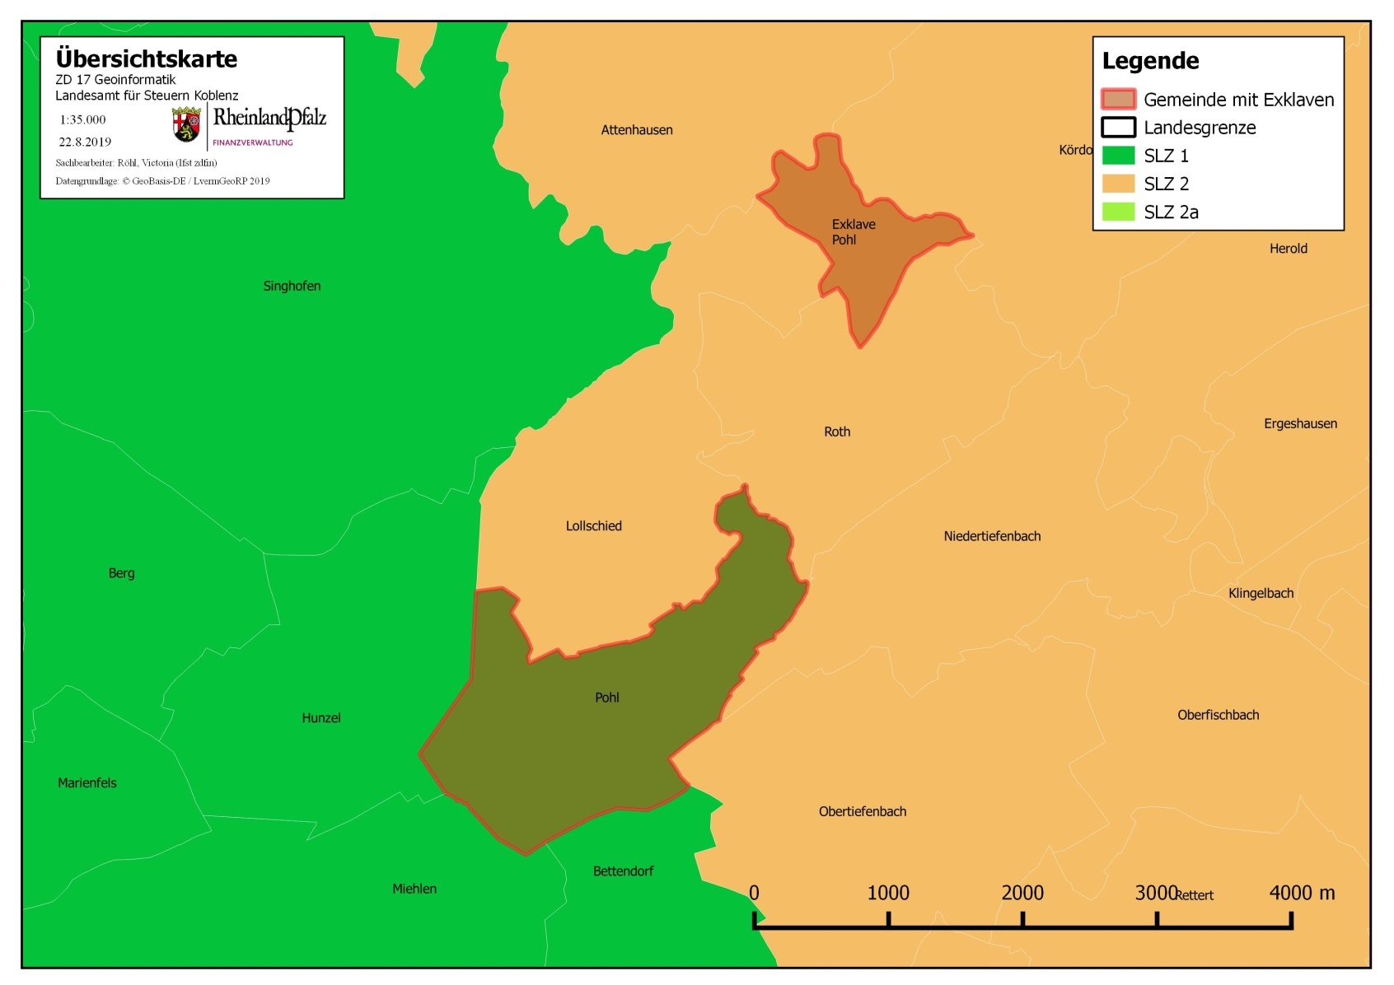

FN 2 | Weisenheim am Sand
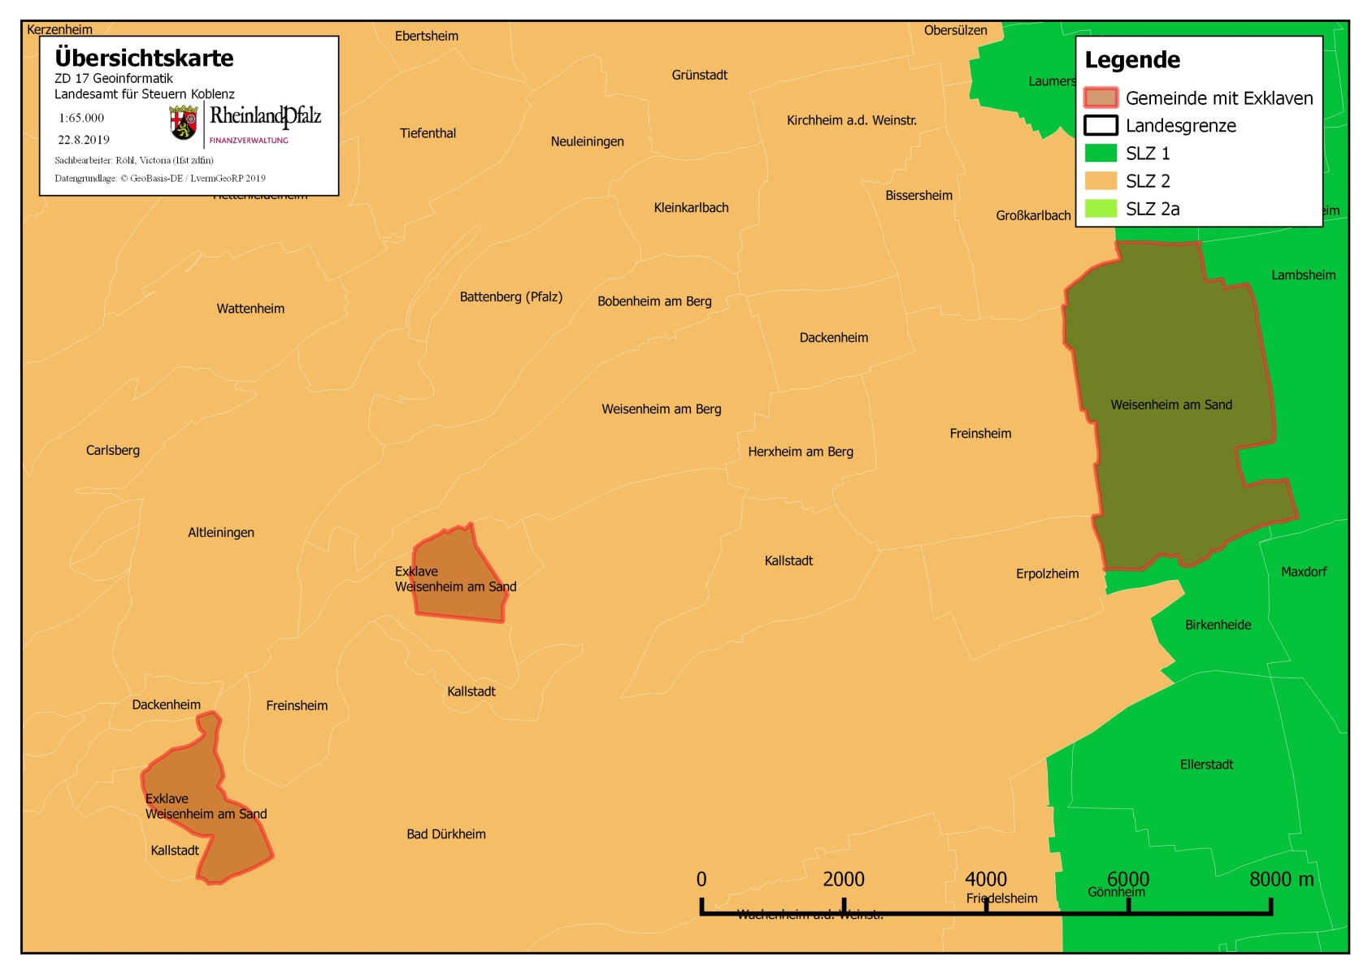

FN 3 | Altdorf
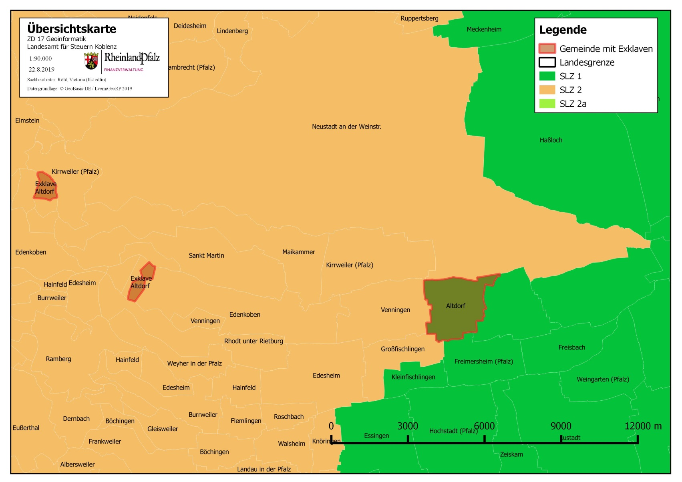

FN 4 | Böbingen
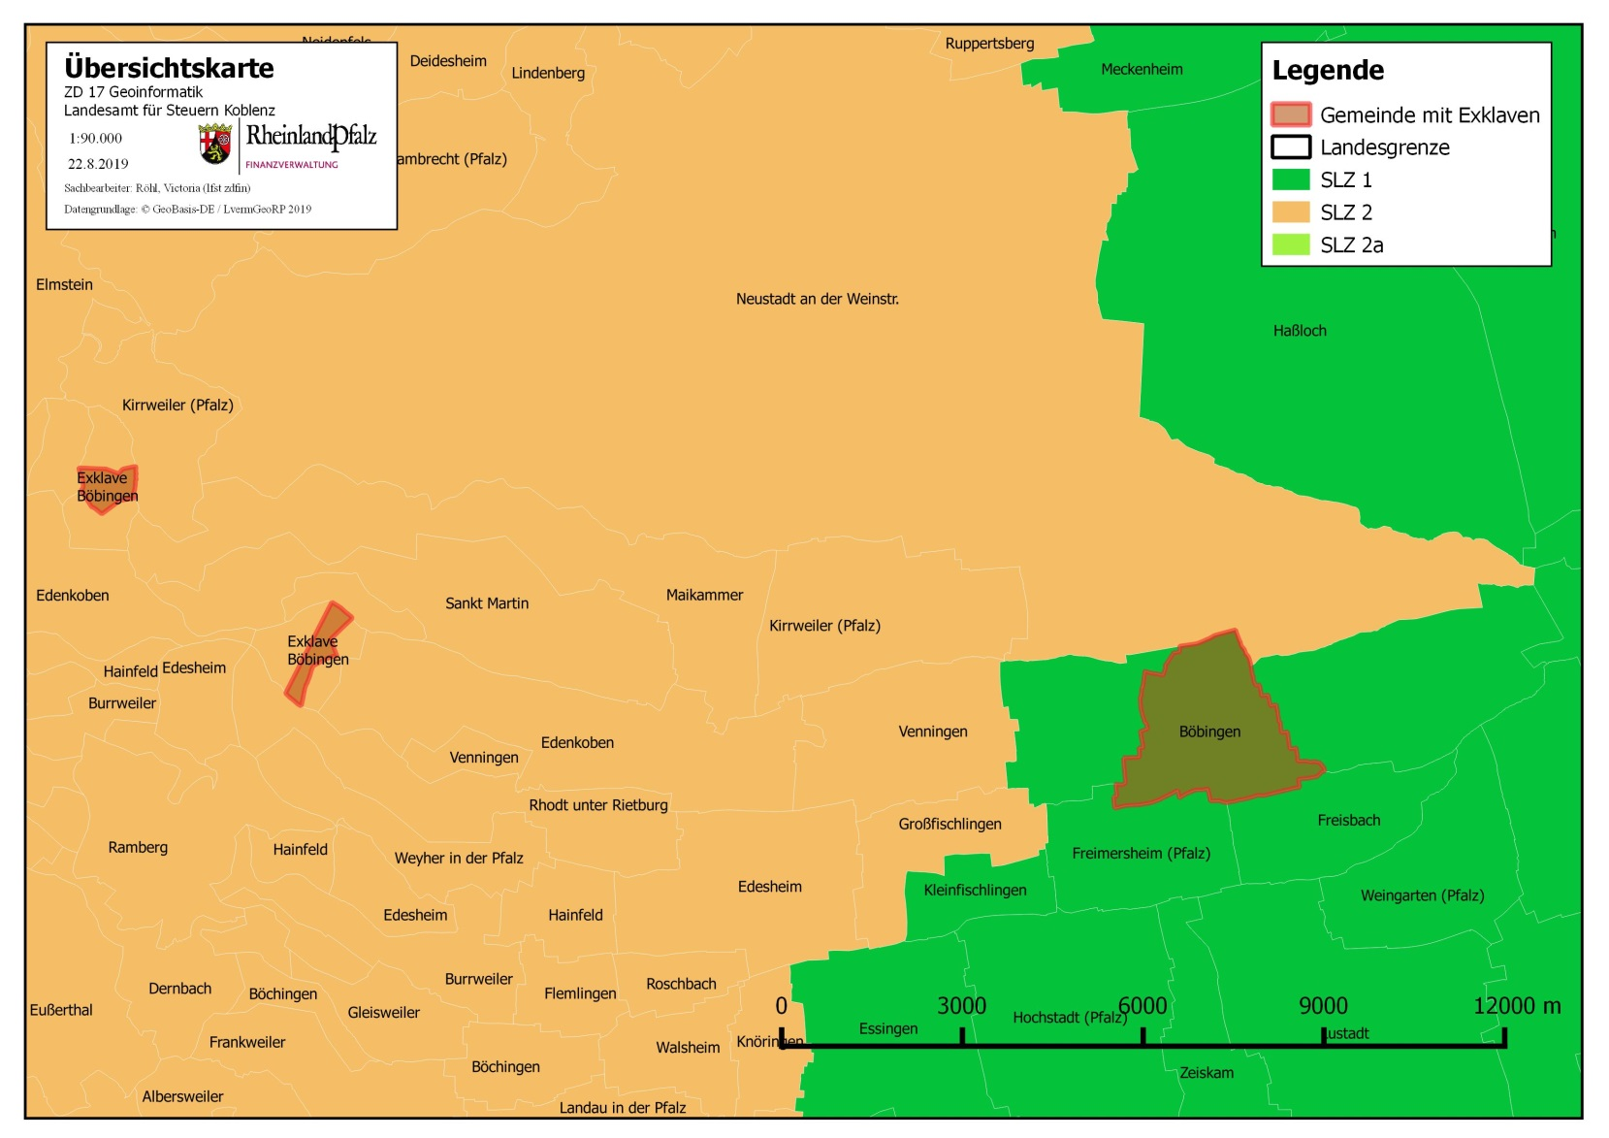

FN 5 | Gommersheim

